Grafik & Visualisasi
Visualisasi Analisis Profit

Grafik: Target Profit 10Jt

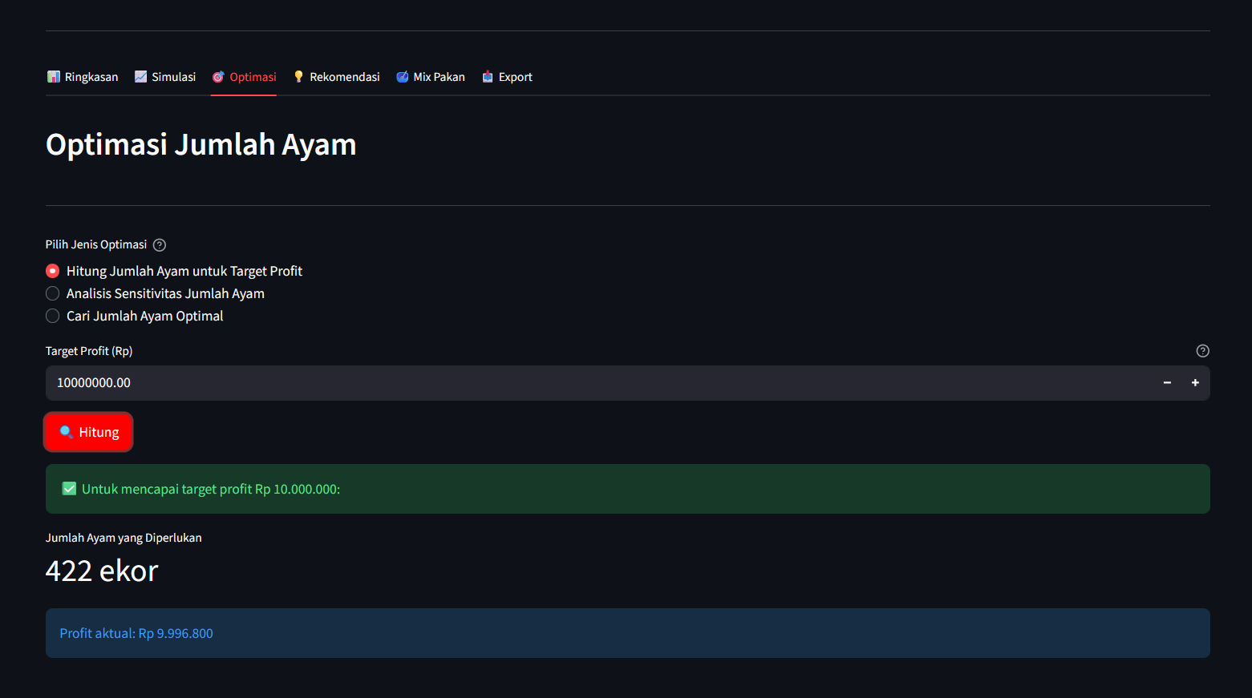
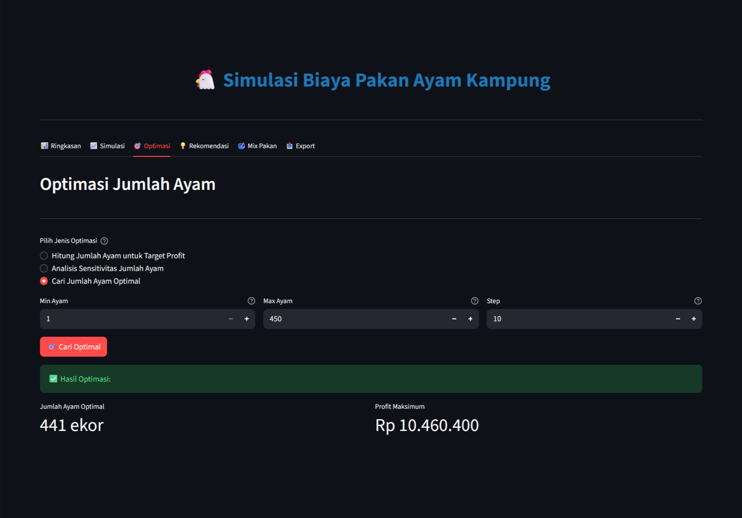
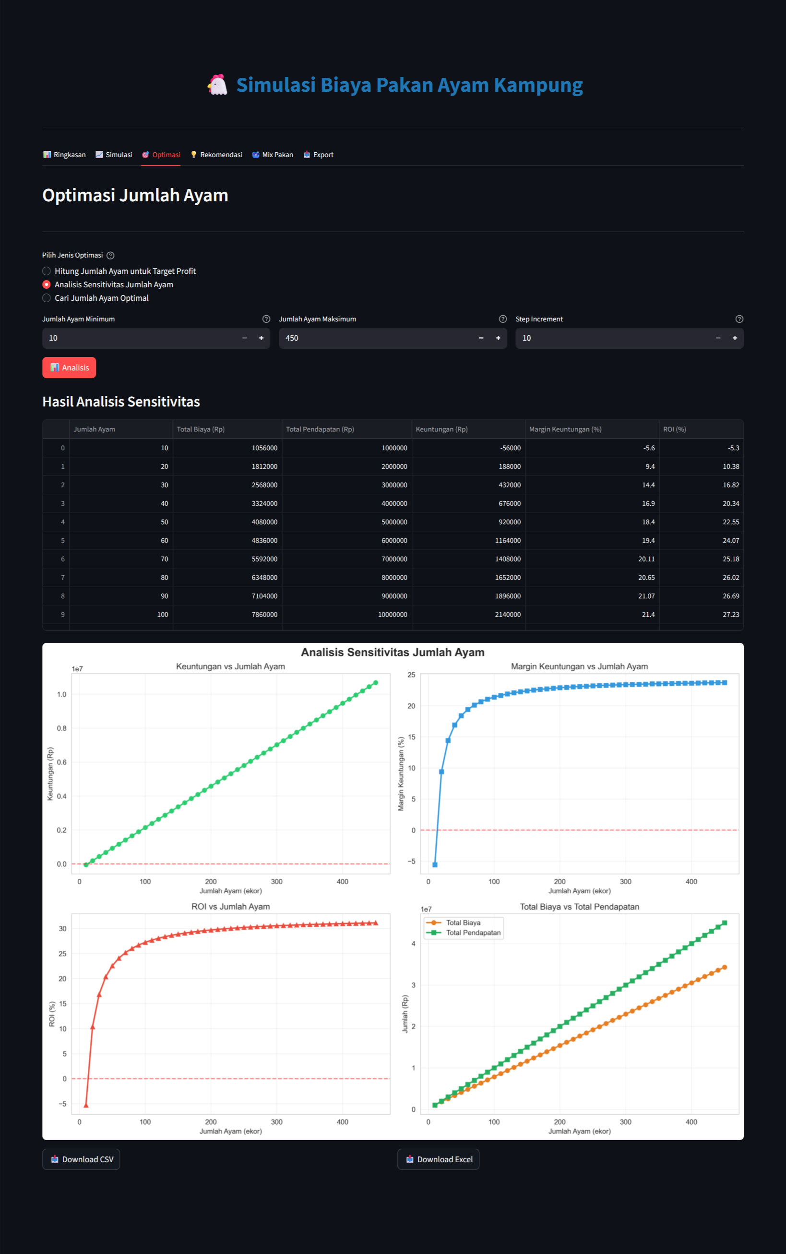

Grafik: Profit Maksimum

